상품제안서
린넨 양장 수첩 48절 | 상품코드: S43548

 |  |  |  |  |  |  | 02-713-8555 | www.synergygift.co.kr
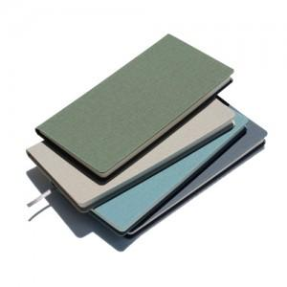

【상세/제작정보】 | <p><span style="font-size: 14pt;">※ 100부 미만 제작 불가</span></p><p><span style="font-size: 14pt;">※ 200부 이상 삽지 제작 가능</span></p>

【인쇄/포장옵션】 | 불박, 금박, 은박 / 포장불가능

【공급단가】 | 수량 | 100~ | 300~ | 500~ | 1,000~ | 3,000~
*VAT별도 | 단가 | 4,090원 | 4,000원 | 3,780원 | 3,680원 | 3,520원

【상품 URL】 | https://www.synergygift.co.kr:443/src/goods_detail.php?gdno=43548

